상품제안서
플라이토 와이파이 멜로 백색소음 무선LED 탁상시계 | 상품코드: S46474

 |  |  |  |  |  |  | 02-713-8555 | www.synergygift.co.kr
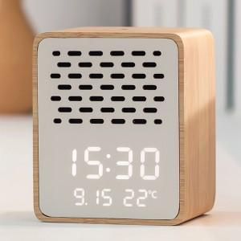 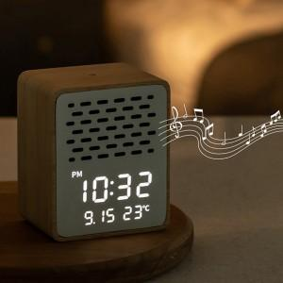 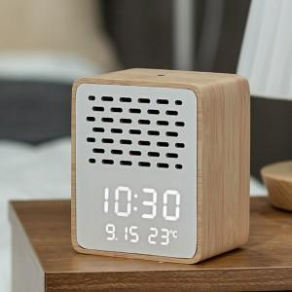

【상세/제작정보】

【인쇄/포장옵션】 | 실크 / 포장지포장

【공급단가】 | 수량 | 20~ | 50~ | 100~ | 300~ | 500~
*VAT별도 | 단가 | 40,400원 | 37,800원 | 36,800원 | 35,900원 | 35,200원

【상품 URL】 | https://www.synergygift.co.kr:443/src/goods_detail.php?gdno=46474

